编制说明
招标工程量清单编制说明
一、编制要求：
1、清单编制图纸版本：221228 共青校区“三大件”（招标版，非施工版）、221231 共青校区图纸（招标版，非施工版）、游泳馆精装施工图230104、共青校区校医院（招标版，非施工版）230104、共青校区综合楼（招标版，非施工版）230105；
2.本工程暂定工程量，固定综合单价合同，综合固定单价包含人工费、材料费（按报价清单，主材甲供，乙方含辅材及耗材）、机械费、管理费、措施费、利润、税金、脚手架、成品保护等全部包干单价。
3.清单子目中，除另有规定外，均包括相应的面层铺贴、挂贴、干挂；刷防护材料、材料运输、固定支架安装、活动面层安装、龙骨铺设、勾缝、磨光、酸洗、打蜡、刷油漆、贴嵌防滑条、固定配件安装、勾分格缝；龙骨、骨架制作、运输、安装、油漆、嵌缝；钉隔离层、基层铺钉、五金、玻璃安装、烫蜡、面层铺贴、装订压条、边框制安。未注明的工作内容、其它材料含在相关项目内。
4.除单独列项的措施费用外，其他措施费用均包含在综合固定单价内。
5.此价格体系中已按质量标准、工期等要求充分考虑人、材、机、管理、利润、税金及附加的其它费用等因素。
6.在签订本合同前已清楚并考虑工地周围环境、交通道路、现场地质资料、周围地下管网、现场条件、招标文件、承包范围、质量标准、工期、施工图纸、施工组织设计，并已考虑检验检测、施工技术措施、安全文明施工措施、保修期内因施工或产品质量问题引起的维修和更换等因素。
7.施工单位结合现场实际情况及施工图纸，应详细充分、确保准确无疑地与项目部工程师及设计人员沟通，确保所供的构件数量、尺寸及型号与现场工程需要的尺寸及型号准确无误，对于因沟通不够引起的误工和返工， 由施工方承担经济损失。
二、工程计价规则：
1.本价格体系总价已经包含辅材耗材、机械、人工、安装、施工、运输、搬运、检测、措施费、利润、管理、税费及材料损耗、成品保护、二次转运、风险等一切相关费用。包括全部材料（含甲供材）搬运至现场的费用(综合考虑场内运输)和垃圾清运费、成品保护费、安全文明施工费、清洁费、其他措施费及税金。
2.石材必须做防水、防碱处理；石材主材价格（见材料单价表中主材价格一栏）为石材成品规格板含表面处理（如光面、荔枝面等）、六面防护、大理石背网运至工地价格；其他二次加工费（如倒角、磨边、石材暗门、开孔、加厚边、加筋、墙地面结晶、水刀拼花、伸缩缝等）均含在辅材或人工费内。
3.不锈钢制品不因表面更换颜色及纹理和处理方式变化对价格作出调整，且均须作抗指纹处理。
4.本工程天棚吊顶综合单价包含但不限于吊杆长度大于1.5米时，应设置反支撑及完成造型所需的木夹板、施工用脚手架（不分层高综合考虑）；当吊杆与设备相遇时，应调整并增设吊杆（或遇管道设备等需增加钢结构转换层）；如遇重型设备（如装饰灯、电扇等）部位需做加固处理等工作的费用，不再另行计取；天花装修超高需搭设脚手架问题及顶层楼梯间超高部分增加费用已综合考虑，不予单独计取费用。
5.投标单位报价不需考虑总包配合费。
6.甲方分包项目不属乙方施工范围，不计入合同总价，但乙方应服从项目部管理，配合交叉作业；
7.以下费用都含在综合单价内，不再另计： ①施工期内人工、辅材耗材和机械的价格波动风险，所有人工材料价格结算时均不予调差； ②停电、停水、多次转运、施工场地不足等所需措施的一切费用和工期，并已考虑了各种可能因素影响施工所增加的费用； ③本工程所有建筑垃圾，施工单位必须自行清理、装运至小区外，过程中发生的费用； ④本工程不得在现场加工制作，如施工单位确需在现场加工，其质量保证措施须经招标单位书面同意。材料的进场和堆放应按进度计划进行。
8.关于清单中各项目工作内容的描述，如有描述不清、错误、漏项或与图纸相矛盾的地方，优先级以图纸为准。
10.其他未尽事宜详见合同及技术标准附件;本页不得删除,将作为合同清单的有效组成部分。
11.价格组成：综合单价由辅材、人工、机械单价、综合费（含管理费及利润等其他各项费用）组成。 其中：
①主材单价（甲供）：指材料自来源地运至工地现场并堆放在指定地点的价格，含材料原价、运杂费、运输损耗及采保费；
②主材损耗（甲供）：详见综合单价分析表，综合单价内的损耗为施工损耗；甲供瓷砖因铺贴排版方式产生的损耗按设计确认的排版图另行计算；
③辅材单价：按图纸完成工程所需的除主材外的所有材料价格，含辅材单价、合理损耗等；
④人工机械单价：按图纸完成工程所需消耗的所有人工机械费用，含制作加工、运输、材料采购保管、安装及调试等费用；
⑤ 为防止材料浪费所有甲供材施工损耗控制在3%以内，若乙方超领用额度超过定额损耗量，超过将对施工方进行罚款处理；
12.工程量计算规则：工程量根据设计图纸计算，所有工程量均为可视面净量，须特别说明的计算规则如下：
1）乳胶漆面积按可视展开面计算；
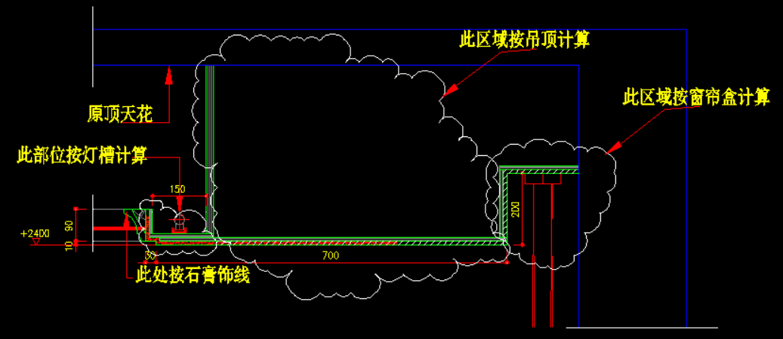 2）天棚轻钢龙骨，铝合金龙骨按面层不同的标高分一级和跌级天棚，天棚面层在同一标高者称一级天棚，不在同一标高且高差在20cm以上者（不含20cm)称为跌级。 2.1如下图是原顶往下吊则不能算跌级。

13.精装总包项目配合费在措施项目清单已单列，投标单位根据地面面积自行填报，后期不得向甲分包、甲供材单位收取配合费。
三、其它说明：
1.正常石材、瓷砖现场进行切割铺贴，另异形、弧形、倒边、拉槽、三角板及开孔等现场无法切割的，由甲方负责加工厂加工及费用；
2.工程量清单中工程量为1的均为备选清单项，投标单位均需综合考虑报价；
3.施工水电费由甲方承担，投标单位无需考虑相关费用；
4.投标单位自行复核清单项，如有图纸对应清单缺项漏项，投标单位可回标答疑提出；按清单进行报价，清单内项目特征及备注说明了甲供材料，其他未明确的辅材、耗材、措施费用、人工、机械、工具及各施工工序等均由乙方负责；
5.表格中的数字均有公式链接关系，投标人须自行检查核对，并对最后的数据结果负责。

